关系图
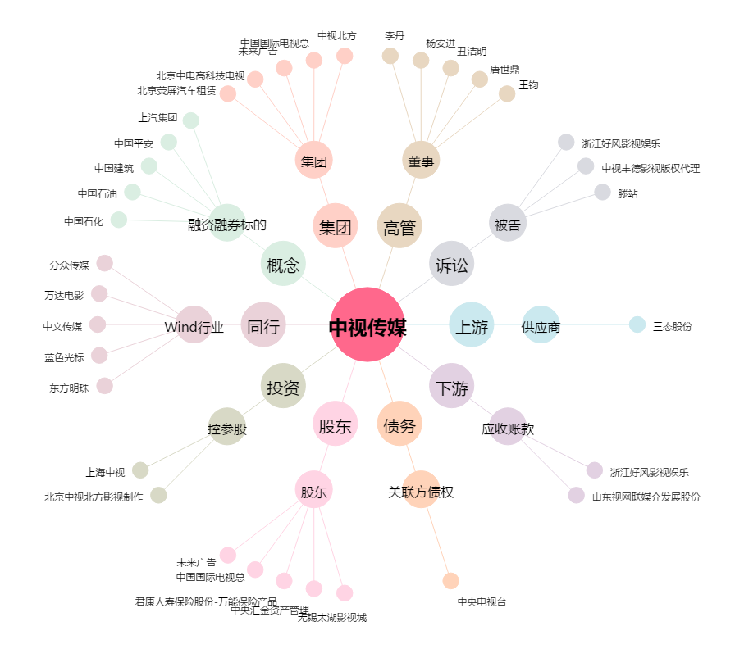
中视传媒[600088.SH] - 关系概览图

